Worksheet
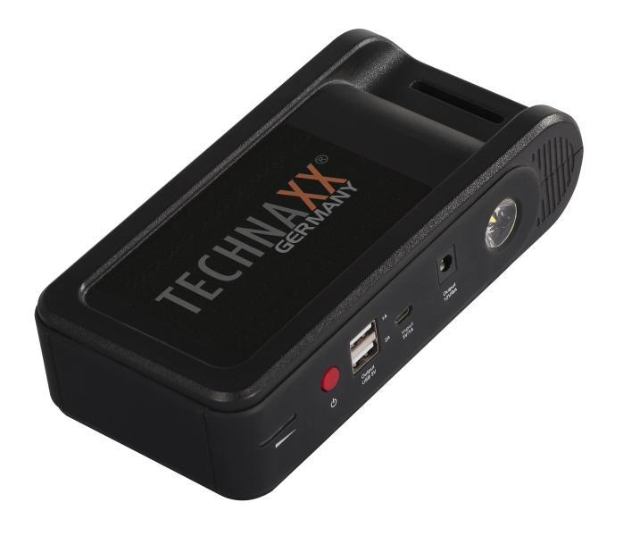
Technaxx Jump Starter & Powerbank TX-218

Artikelnummer | 5030 |  | VE | 12
EAN | 4260358125619 |  | Stück pro Palette | 324
Zollnummer | 85076000 |  | Lagen Pro Palette | 3

Abmessungen - Artikel
Länge(cm) | Breite(cm) | Höhe(cm) | Gewicht(g)
18 | 4.5 | 9.3 | 588

Abmessungen - Artikelverpackung
Länge(cm) | Breite(cm) | Höhe(cm) | Leergewicht(g) | Gewicht(g) Artikel+Verpackung
23.5 | 15 | 9.5 | 188 | 1064

Abmessungen - VE Karton (Masterkarton)
Länge(cm) | Breite(cm) | Höhe(cm) | Gewicht(g)
49 | 47 | 20 | 11800

Verpackung - Bestandteile
Rest Zubehör (g) | Papier/Pappe (g) | Styropor (g) | Kunstst. Hohlkörper(g) | Kunstst. Folien(g) | Materialverbunde (g)
215 | 71 | 0 | 0 | 4 | 0

Batterie- / Akkuinformationen
Batterie-benötigt | Batterie enthalten | Batterie-Typ | Batterie-System(Art)
Ja | Ja | Akku | Li-Ion - Lithium-Ionen-Akku
Anzahl(stk.) | Gewicht/Stk.(g) | Energiedichte(WH/Kg) | Leistung(WH)
2 | 200 | 0 | 38.4

Lithium Baterie
Energiegehalt | Gewicht (Kg)
12 | 0

Weiterführende Informationen
Technaxx Reseller Portal

